操作説明
《ポチ勤用集計テンプレート説明》 |  |  |  | 定時勤務の社員用v1.4 |  | 2026・8・15更新

■シートの説明

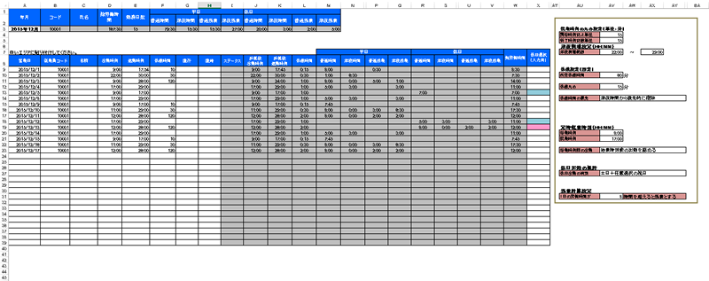

①まず最初に設定をしましょう。
そしてそれをテンプレートとして保存しましょう。

②データを貼り付けるのはここです。（白いエリア）
貼り付けた瞬間に計算が終了します。

③ここに集計結果が表示されます。

■設定について

丸めと呼ばれる、切り上げ、切り捨ての設定です。

出勤時刻（開始時刻）の丸めは切り上げ設定のみ、退勤時刻（終了時刻）の丸めは切り捨て設定のみが
設定可能です。

 | 開始時刻切上単位を15分で設定した場合の計算例
 | 出勤打刻データ | 計算後の出勤時刻
 | 8:45:00 | 8:45:00
 | 8:46:00 | 9:00:00
 | 9:00:00 | 9:00:00
 | 9:01:00 | 9:15:00

 | 終了時刻切捨単位を15分で設定した場合の計算例
 | 退勤打刻データ | 計算後の退勤時刻
 | 16:59:00 | 16:45:00
 | 17:00:00 | 17:00:00
 | 17:01:00 | 17:00:00
 | 17:14:00 | 17:00:00

尚、1分で設定した場合、打刻データ＝計算後時刻となりますので、丸め処理は行われません。

深夜時間帯に時給が割り増しになる場合に、その時間帯を設定します。
24時以降の表記を25:00のようにしている点にご注意ください。

就業規定で休憩時間が固定化されている場合はその時間を登録します。
打刻データで休憩時間データが存在する場合は、打刻データの休憩時間を計算に使用し、何もない場合は
所定休憩時間に設定された時間にて計算します。

休憩の切り上げ単位の設定です。休憩の場合、出勤・退勤と違い、時間の長さに対しての丸め処理となります。

 | 休憩時間丸めを15分で設定した場合の計算例
 | 休憩時間データ | 計算後の退勤時刻
 | 0 | 0
 | 1 | 15
 | 15 | 15
 | 16 | 30

深夜割増の時給時間帯と、通常の時給時間帯のどちらを優先して休憩時間の控除を行うかを設定可能です。

例） | 出勤 17:00 | ※丸めは全て1分を想定
 | 退勤 22:45
 | 休憩 60分
 | 選択肢 |  | 全体の勤務時間 |  | 深夜割増の時間
 | 時間が長いほうから優先的に控除 |  | 5:45:00 |  | 0:45:00
 | 普通時間から控除 |  | 5:45:00 |  | 0:45:00
 | 深夜時間から控除 |  | 5:45:00 |  | 0
（60進法表記）

直行・直帰の登録があった場合の出社時刻と退社時刻を定時扱いにて処理するための設定です。

また、勤務時間が常に固定時間帯の場合、始業時刻より前に打刻した時間を勤務時間に含めたくない場合には、
始業時刻前の出勤設定において、始業時刻前の出勤を認めないを選択してください。

休日出勤により、時給が割増になる場合に設定します。

土日だけでしたら、EXCELは自動計算できるのですが、祝日はEXCELで自動取得することはできません。
そのため、祝日は手動にて都度登録します。

「土日＋任意選択の祝日」を選択した場合のは、土日は自動で休日として判定します。それ以外の祝日を水色の列に登録します。

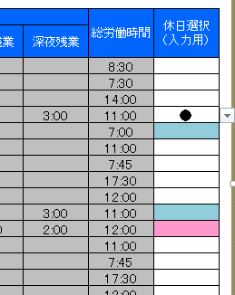

「全て任意選択」を選択した場合には、土日を問わず●印のある勤務しか休日出勤として計算しません。

法律上は１日の労働時間が８時間を超えた分を残業とみなしますが、時間のしきい値を変更したい場合はこちらで設定してください。

■集計結果について

白いセルが入力可能な箇所です。

 | 年月 | 自分で入力してください。定時勤務の社員版における集計結果エリアでは年月のみが入力可能です。

 | 総労働時間 | すべての労働時間合計です。

 | 勤務日数 | 勤務日数の合計です。

 | 平日普通時間 | 平日の深夜割増・残業割増に該当しない勤務時間です。

 | 平日深夜時間 | 平日の残業割増に該当しない深夜時間帯の勤務時間です。

 | 平日普通残業 | 平日の深夜割増に該当しない残業時間です。

 | 平日深夜残業 | 平日の深夜割増の中でかつ残業時間に該当する時間です。

 | 休日普通時間 | 休日の深夜割増・残業割増に該当しない勤務時間です。

 | 休日深夜時間 | 休日の残業割増に該当しない深夜時間帯の勤務時間です。

 | 休日普通残業 | 休日の深夜割増に該当しない残業時間です。

 | 休日深夜残業 | 休日の深夜割増の中でかつ残業時間に該当する時間です。

■データの貼り付け
①まずは、Pochikin管理画面の「データ出力」から給与計算の出力対象期間と出力対象者を選択し、
データをダウンロードします。
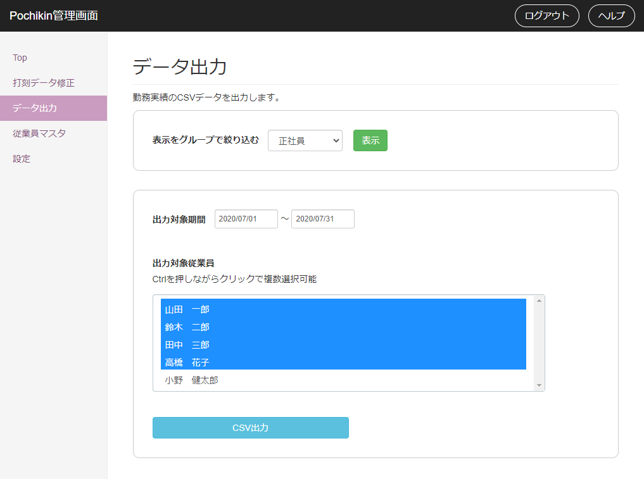

②ダウンロードしたCSVファイルをExcel等で開き、一人分のデータだけ選択してコピーします。

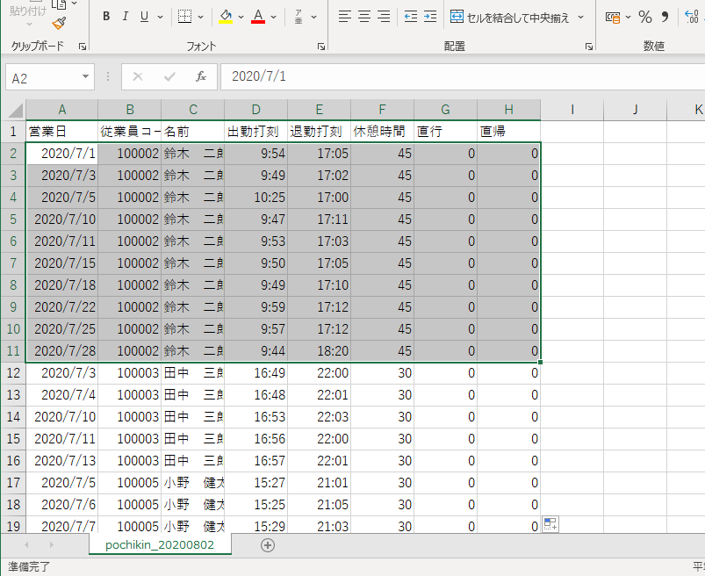

図の例では、鈴木二郎さんのデータだけ選択してコピーしています。
A列～H列（営業日～直帰）までを選択してください。
CSVデータを開くのはExcelでなくても、その他のCSVエディタでもかまいません。
Excelで開いた場合、打刻時刻が24時以降の場合に、表示が24:00:00のような表示になりますが、気にせずコピペして大丈夫です。

③Pochikinの集計シートへ貼り付けします。これで計算が完了します。
計算対象となる人数分のテンプレートを用意し、この作業を繰り返してください。
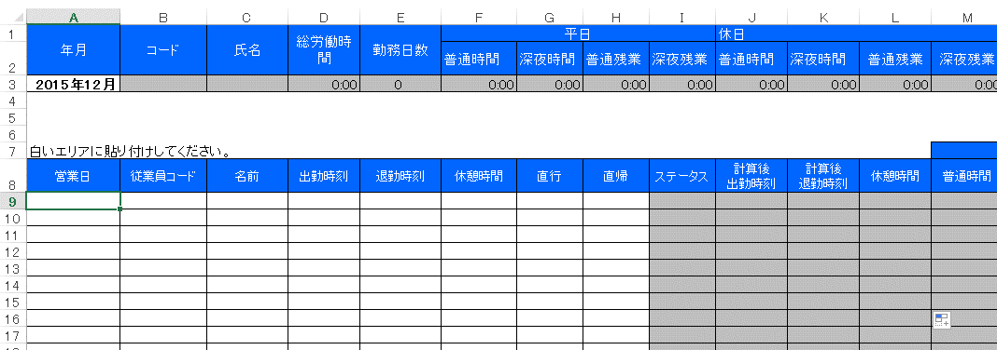

このセルにフォーカスを合わせて貼り付けてください。

■シートの保護、カスタマイズについて
シートの保護がかけてあります。
パスワードは「pochikin」です。

ご自由にカスタマイズしていただいて結構です。

操作説明のシートを削除して、シートの保護のパスワードがわからなくなるケースが多いようです。お気を付けください。

■Pochikin Shift（応援勤務・同日複数回勤務）への対応について

Pochikin Shiftでは応援勤務と同日複数回勤務に対応したため、同じ営業日の打刻データが
複数行に分かれて出力されることがあります。v1.4では以下を変更し、そのまま貼り付けて
集計できるようにしました。

①貼り付け可能な行数を31行から100行に拡張しました。（9行目～108行目）

②「出勤日数」を行数ではなく日付のユニーク数で数えるようにしました。
同じ営業日に複数回勤務しても、交通費は1日分だけ計上されます。

③貼り付けたデータが最終行（108行目）に達した場合、氏名欄にERRORを表示します。
行数が足りずに集計から漏れることを防ぐための警告です。

④複数名のデータを誤って貼り付けた場合の検知が働いていなかった不具合を修正しました。

※総労働時間・深夜割増時間・休日割増時間は行ごとに計算して合計するため、
同じ営業日が複数行になっても正しく集計されます。

※深夜割増は24時以降を25:00のように表記したデータを前提としています。
日をまたぐ勤務は必ず24時超えの表記で出力してください。

※応援勤務の拠点別集計はこのテンプレートでは行いません。給与計算は従業員単位のため、
拠点は集計結果に影響しません。拠点別の人件費はPochikin Shiftの管理画面をご確認ください。

⑤残業割増時間を「行単位」から「営業日単位」の計算に変更しました。
同じ営業日の勤務時間を合計してから所定労働時間を差し引きます。
1日1行のデータでは結果は変わりませんが、同じ営業日が複数行になる場合、
変更前は残業が過小に計上されていました。（例：5時間＋5時間＝日計10時間を
どちらも8時間以下と判定し、残業0時間としていた）
残業時間はその営業日の最初の行にまとめて計上されます。

